Instrucciones
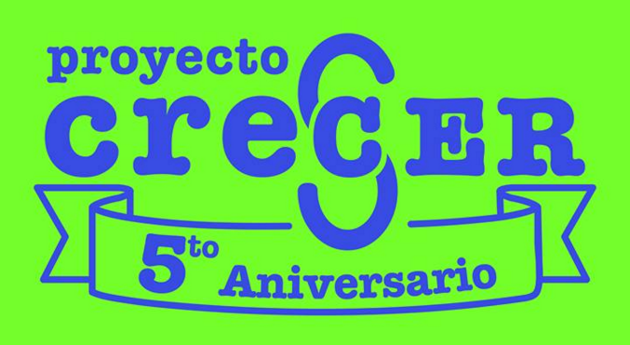

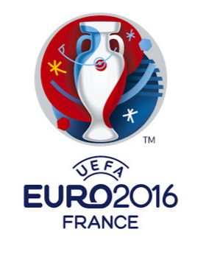
Bienvenidos a la doble quiniela de este verano en pro de Proyecto Crecer. Si quieres conocer más de lo que hacemos en Proyecto Crecer visítanos en:
www.crecer.mx
Facebook

Instrucciones de la Quiniela

Por favor lee todas las instrucciones antes de llenar la quiniela. Esto ayudará a resolver cualquier duda que puedas tener.
Llena tu nombre y correo en los espacios correspondientes.
Una vez concluída la quiniela guárdala de la siguiente forma: "NOMBRE APELLIDO Quiniela " y envíala por correo a sportsquiniela@gmail.com

Costo y Premios
El costo de la quiniela será de $500 mxn que deberán ser pagados antes del 3 de junio a cualquiera de los representantes de Proyecto Crecer.
Puedes pagar tu quiniela enviando un pago por PayPal a la cuenta bajo el correo: aleprian@gmail.com. En la descripción del pago asegurate poner el nombre de la quiniela concursante.
O bien transferir a la siguiente cuenta. Por favor envía tu comprobante a sportsquiniela@gmail.com
BBVA BANCOMER
Riwí AC
Cuenta: 0196092403
Clabe: 012180001960924036

Proyecto Crecer recibirá el 35% del total recaudado para esta quiniela. El 65% restante (Dinero en Premios) será repartido en 3 premios:
Quiniela que no haya sido liquidada en su totalidad antes del primer partido de la Copa América no será tomada en cuenta.

DINERO EN PREMIOS
Primer Lugar: 50%
Segundo Lugar: 35%
Tercer Lugar: 15%

Llenado de Quiniela

Ambas quinielas las encontrarás dentro de la pestaña "Quiniela" de este archivo. Se llenan de forma muy similar aunque hay un pequeño detalle para
el llenado de la quiniela de la Euro 2016.

Fase de Grupos

Para ambas quinielas:
Para cada partido de la fase de grupos en ambas quinielas tendrás 3 opciones: cada una de las selecciones que juegan y empate.
Simplemente da click en la flecha de cada celda para que te aparezcan las opciones.

Primer, Segundo y Tercer Lugar de Grupo

Copa América:
Tendrás que seleccionar manualmente a las selecciones que avancen a las rondas posteriores y en qué lugar lo hagan. Avanzan las 2 primeras de cada grupo.
La selección se hace de la misma forma en la que hiciste la selección de resultados en la fase de grupos.
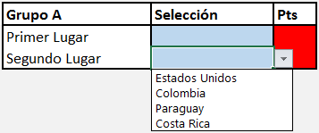

Eurocopa:
También tendrás que escoger manualmente a las selecciones que avancen a las rondas posteriores.
A diferencia de la Copa América, en la Eurocopa avanzan los 2 primeros de cada grupo y los 4 mejores terceros lugares.
Es muy importante que de los 6 grupos, sólo escojas "Si" en la opción ¿Mejor tercer lugar? en 4 de ellos y "No" a 2 de ellos.
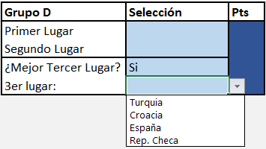
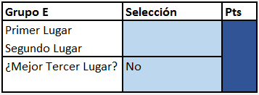

IMPORTANTE: Si escoges a más o a menos de 4 equipos como mejores terceros lugares, tu quiniela tendrá errores que no serán corregidos posteriormente.

Octavos, Cuartos, Semifinal, Tercer Lugar y Campeón.

Para ambas quinielas:
Los partidos se escogerán automáticamente de acuerdo a tus selecciones previas. Simplemente tendrás que escoger qué selecciones avanzarán al término de cada partido.

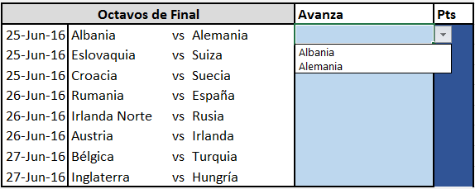

Puntuación

Fase de grupos

2 puntos | Acierto en partidos en color blanco.
3 puntos | Acierto en partidos en color amarillo (Copa América) y rojo (Eurocopa)

Primer, Segundo y Tercer Lugar de Grupo

Copa América
4 puntos | Acertar en la posición en la que avanza cierta selección
2 puntos | Acertar que una selección avanza pero no acertar la posición correcta.

Eurocopa
4 puntos | Acertar en la posición en la que avanza cierta selección
2 puntos | Acertar que una selección avanza pero no acertar la posición correcta.
2 puntos | Acertar al "Si" o al "No" de cada grupo para avance del tercer lugar.
2 puntos | Acertar a que no avance una selección en tercer lugar

Octavos, Cuartos, Semifinal, Tercer Lugar y Campeón.

4 puntos | Acertar a que avanza cierta selección al partido posterior exacto.
2 puntos | Acertar a que avanza cierta selección, pero no al partido posterior exacto.
4 puntos | Acertar al ganador del partido por el tercer lugar
6 puntos | Acertar al campeón.

Seguimiento a la quiniela

La tabla general de esta quiniela la podrás seguir en www.elpasional.com

